Үнийн санал
 |  | NEDEX цавуу гуурс бөөний болон жижиглэн үнийн санал

 |  |  |  |  |  |  |  | 2023-02-04
Үйлдвэрлэгч улс | БРЭНД | Барааны зуран | Барааны нэр | Барааны жин | Савалгаа | Хэмжих нэгж | Бэлэн нөөцөөс борлуулах үнэ
 |  |  |  | кг/ш | кг/метр |  | Бөөний үнэ 5 хайрцаг дээш | Жижиглэн үнэ

ОХУ | NEDEX | 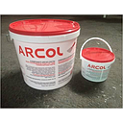 | SIL-X00-RU Шилэн багцны битүүмж цавуу (ARCOL (30+3) кг) | 33 | (30+3) кг | ширхэг | 289,500 | 361,900
ОХУ | NEDEX | 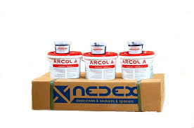 | SIL-X00-RU Шилэн багцны битүүмж цавуу ARCOL (4.5+0,45*6) кг | 30 | (4.5+0,45*6) кг | ширхэг | 264,000 | 330,000
ОХУ | NEDEX | 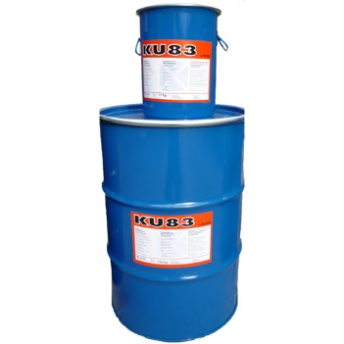 | SIL-X00-RU Шилэн багцны битүүмж цавуу PS998 (190+19кг) | 210 | (190+19) кг | ширхэг | 3,519,000 | 4,398,800
ОХУ | NEDEX |  | SIL-X00-RU Шилэн багцны бутил цавуу KU-83B (7кг) | 7.00 | 7.00 | Сав | 235,600 | 294,500
ОХУ | NEDEX | 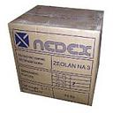 | OMD-X00-RU вакумын будаа Maximol 1.0-2.0, 25кг (25ш 1кг савалгаатай) | 25 |  | ширхэг | 117,900 | 147,400
ОХУ | NEDEX | 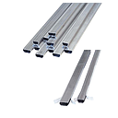 | DST-HROMMAT-RU Наалттай гуурс 6мм | 40 | 1,500 | метр | 700 | 900
ОХУ | NEDEX |  | DST-HROMMAT-RU Наалттай гуурс 9мм | 45 | 1,638 | метр | 800 | 1,000
ОХУ | NEDEX |  | DST-HROMMAT-RU Наалттай гуурс 12мм | 50 | 1,344 | метр | 850 | 1,100
ОХУ | NEDEX |  | DST-HROMMAT-RU Наалттай гуурс 14мм | 55 | 1,176 | метр | 950 | 1,200
ОХУ | NEDEX |  | DST-HROMMAT-RU Наалттай гуурс 16мм | 60 | 1,008 | метр | 1,100 | 1,400
Хятад | 0 |  | DST-HROMMAT-CN Наалтгүй гуурс 6мм*0.2мм |  | 3,740 | метр | 320 | 400
Хятад | 0 |  | DST-HROMMAT-RU Наалттай гуурс 9мм*0.2мм |  | 2,850 | метр | 360 | 500
Хятад | 0 |  | DST-HROMMAT-RU Наалттай гуурс 12мм*0.2мм |  | 2,100 | метр | 440 | 600
Хятад | 0 |  | DST-HROMMAT-RU Наалттай гуурс 14мм*0.2мм |  | 1,920 | метр | 520 | 700
Хятад | 0 |  | DST-HROMMAT-RU Наалттай гуурс 16мм*0.2мм |  | 1,710 | метр | 560 | 700
Хятад | 0 |  | DST-HROMMAT-RU Наалттай гуурс 20мм*0.2мм |  | 1,300 | метр | 680 | 900
ОХУ | NEDEX | 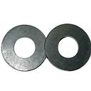 | REZ-HAR-ER N4x1 гуурсны наалт L25м | 0 | 2,500 | ширхэг | 250 | 400
 |  |  | Сумма
 |  |  | Нэмэлтээр гарах ХО НӨАТ
 |  |  | Нийт хөрөнгө оруулалт

 |  |  |  |  |  | Дээрх үнэнд НӨАТ ороогүй болно

